Титул
 | Департамент освіти і науки, молоді та спорту
 | Київської міської державної адміністрації
 | Федерація легкої атлетики м.Києва

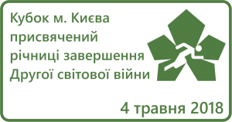

Кубок м. Києва з легкої атлетики присвячений річниці завершення Другої Світової війни

 |  | м.Київ
 |  | м. Київ, НТБ СДЮШОР №6
 |  | 4 травня 2018 року

